Phụ lục 1
STT | Danh mục hàng hóa | Ký mã hiệu | Nhãn hiệu | Năm sản xuất | Xuất xứ (quốc gia, vùng lãnh thổ) | Hãng sản xuất | Cấu hình, tính năng kỹ thuật cơ bản | Đơn vị tính | Khối lượng | Ghi chú
1 | Muối biển | 7647-14-5 | Việt Nam | 2026 | Việt Nam | Việt Nam | Phần trăm độ tinh khiết: 97% . Hàm lượng iod 20-40 mg / kg . Hàm lượng tạp chất 0.3% | 1kg/bịch | 10
2 | Glycerin (Chai thủy tinh 0.5 lit) | 56-81-5 | Xi Long | 2026 | Trung Quốc | Xi Long | Nồng độ 99.5% | Chai/ 500ml | 20
3 | Ethanol | 64-17-5 | Xilong | 2026 | Trung Quốc | Xilong | Phần trăm độ tinh khiết: ≥ 99.7% . Hàm lượng Cặn sau khi bay hơi ≤0.001 % . Hàm lượng độ ẩm ≤0.3 % . Hàm lượng Methanol ≤0.05 % | 500ml/chai | 2
4 | Nhiệt Kế Bỏ Túi Checktemp® Không Dây | HI98501 | Hanna | 2026 | Ý | Hanna | Nhiệt kế dạng bỏ túi, nhỏ gọn, tiện lợi Thang đo (°C): -50.0 to 150.0°C Thang đo (°F): -58.0 to 302.0°F | Cái | 4
5 | Nhiệt Kế Có Dây Checktemp® 1 | HI98509 | Hanna | 2026 | Ý | Hanna | Nhiệt kế dạng bỏ túi, nhỏ gọn, tiện lợi Thang đo (°C): -50.0 to 150.0°C Thang đo (°F): -58.0 to 302.0°F | Cái | 1
6 | Bút bi (Màu xanh) | TL027- X | Thiên Long | 2026 | Việt Nam | Thiên Long | Màu mực màu xanh . Ngòi bút: 0.5mm | Cây | 20
7 | Bút bi (Màu đỏ) | TL027- Đ | Thiên Long | 2026 | Việt Nam | Thiên Long | Màu mực màu đỏ . Ngòi bút: 0.5mm | Cây | 30
8 | Bút nước nét 0.5mm- màu đỏ | E6600S - ĐO | Việt Nam | 2026 | Việt Nam | Deli | Đầu bi: 0.5mm . Màu mực : Đỏ | Cây | 30
9 | Bút dạ kính (Màu xanh) | PM04 | Thiên Long | 2026 | Việt Nam | Thiên Long | Đầu tròn có nét là 0,4 mm, đầu dẹp bút có nét mực là 1,0 mm | Cây | 2
10 | Bút Dạ Quang - Màu Vàng | HL-03 | Thiên Long | 2026 | Việt Nam | Thiên Long | Màu sắc : màu vàng . Đầu bút nhỏ 1.0 mm và đầu bút lớn 4.0 mm | Cây | 2
11 | Bút lông bảng (màu xanh) | WB-03- Xanh | Thiên Long | 2026 | Việt Nam | Thiên Long | Bút lông bảng , Màu sắc: Mực Xanh | Cây | 20
12 | Bút lông dầu (màu xanh) | PM09 | Thiên Long | 2026 | Việt Nam | Thiên Long | Bút lông dầu .Màu sắc: Mực Xanh | Cây | 2
13 | Thước cặp điện tử dải đo 0-150mm | 500-181-30 | Mitutoyo | 2026 | Nhật Bản | Mitutoyo | Phạm vi đo 0-150mm . Độ chia 0,01mm | Cái | 2
14 | Khăn giấy lụa Finest | KGIAYLUA | Việt Nam | 2026 | Việt Nam | Việt Nam | Nguyên Liệu 100% bột giấy cao cấp | Hộp | 10
15 | Khăn lau bàn ghế 30×30 (cm) | KHAN30V | Saigon Coop | 2026 | Việt Nam | Saigon Coop | Vật liệu: Sợi coton Kích thước: 30 x 30 cm Thấm hút tốt | Kg | 2
16 | Găng tay cao su không bột size M | PA- M | Malaysia | 2026 | Malaysia | PA Gloves | găng tay Latex không bột , Không tiệt trùng | Hộp/ 100c | 1
17 | Bao rác trung 550 x 650mm | TT550 | Đại Hoàng Nguyên | 2026 | Việt Nam | Đại Hoàng Nguyên | Size sản phẩm: trung, 550 x 650mm Sản phẩm gồm 3 cuộn, tổng trọng lượng 1kg | Kg | 2
18 | Bao rác nhỏ |  | Đại Hoàng Nguyên | 2026 | Việt Nam | Đại Hoàng Nguyên | Size sản phẩm: nhỏ, Sản phẩm gồm 3 cuộn, tổng trọng lượng 1kg | Kg | 2
19 | Nước rửa chén 750 gam | Sunlight750-VN | Sunlight | 2026 | Việt Nam | UNILEVER | Nước rửa chén: hương chanh Dung tích: 750 gam An toàn cho người sử dụng | Chai/750 gam | 2
20 | Nước rửa tay 450 gam | P03374 | Lifebuoy | 2026 | Việt Nam | UNILEVER | Nước rửa tay: Công thức Ag+ Khối lượng: 450 gam Mùi: Có mùi An toàn da tay | Chai/ 450 gam | 2
21 | Pin 1.55v | SR44SW | Mitutoyo | 2026 | Nhật Bản | Mitutoyo | Điện áp: 1.55V Dùng để thay thế pin cho các dụng cụ đo điện tử | Viên | 10
22 | Pin 9V | 6F22KG SP-1C | Toshiba | 2026 | Nhật Bản | Toshiba | Size/ cỡ pin: 9v Kích thước khoảng: 4.8 x 2.6 x 1.7 cm | Hộp/ 10 viên | 6
23 | Pin 3 V | CR2032 | Maxell | 2026 | Việt Nam | Maxell | Loại không sạc lại Điện áp: 9V | Viên | 15
24 | Pin 1,5V AA | R6/4S | Maxell | 2026 | Anh | Maxell | Loại pin: Pin than / Zinc-Carbon Điện thế: 1.5 V | Hộp/ 40 viên | 3
25 | Pin 1,5V AAA | R03 | Maxell | 2026 | Anh | Maxell | Lý tưởng cho các thiết bị tiêu thụ ít điện năng Không chứa thủy ngân và cadmium | Hộp/ 40 viên | 1
26 | Đế Banana 4mm Cái Dài 29mm Màu Đen | TN.CĐB.04Đ | Tuyết Nga | 2026 | Việt Nam | Tuyết Nga | Đường kính trong: 4mm Điện áp định mức: 60V | Cái | 100
27 | Dây Điện 2 Đầu Bắp Chuối Đực Dạng Đèn Lồng 4mm Chất Liệu Dây Đồng Silicon | TN.CDĐ.04X | Tuyết Nga | 2026 | Việt Nam | Tuyết Nga | Đầu cắm đực của dây bắp chuối : Đường kính 4mm Chất liệu lõi đồng nguyên chất phủ niken sịn | Cái | 200
28 | Kim bấm số 10 | Plus Stapler PS-10E | Thiên Long | 2026 | Việt Nam | Thiên Long | Sản phẩm nhỏ gọn với trọng lượng chỉ 50 g. Bấm được nhiều giấy hơn,dễ canh chỉnh vị trí bấm và học chứa kim chứa được gấp đôi so với sản phẩm thông thường. | Hộp | 10
29 | Giấy double A 70gm |  | Việt Nam |  | Việt Nam |  |  | Gram | 10
30 | Băng Keo Trong nhỏ (2cm) | BKEO | Việt Nam | 2026 | Việt Nam | Việt Nam |  | cuộn | 10
31 | Băng Keo Trong 46.5 mm x 80 Yards - BKT08 | BKEO | Việt Nam | 2026 | Việt Nam | Việt Nam | Kích thước 10.4 x 4.5 x 4.5 cm | cuộn | 1
32 | Băng Keo Trong 60 mm x 100 Yards - Màu Trắng | BKEO | Việt Nam | 2026 | Việt Nam | Việt Nam | Kích thước 11.2 x 11.2 x 6 cm | cuộn | 1
33 | Cân điện tử 320g/0.001g | NV223 | Ohaus | 2023 | Trung Quốc | Ohaus | Mức cân lớn nhất: Max = 320 g. - Độ đọc: d = 0.001 g. - Phạm vi đọc: (0.001 g tới 220 g). - Kích thước đĩa cân: Ø 93 mm. | cái | 2
34 | Ky Rác Cán Cao Nhỏ | No.0957 | Duy Tân | 2024 | Việt Nam | Duy Tân | Kích thước: 23 x 28,5 x 68 cm Nhựa PP | Cái | 2
35 | Cây lau nhà vắt tay | HO-03 | Phúc Thịnh | 2024 | Việt Nam | Phúc Thịnh | Kích thước bản lau: 60 cm x 14,5 cm Kiểu đế: gọng inox, tấm cài 2 bên đế, cán thằng 150 cm không khớp nối, inox phi 22 mm | Cái | 2
36 | Cân điện tử 3 số lẻ GS323A Shinko 320g 0.001 |  |  |  |  |  |  | Cái | 1
37 | Máy In Laser Brother DCP-B7620DW |  |  |  |  |  |  | Cái | 1
38 | Bể rửa siêu âm Derui DR-P40 hoặc loại khác dung tích 4 lít |  |  |  |  |  |  | Cái | 1
39 | Hủ nhựa Duy Tân mã 246 |  |  |  |  |  |  | Lốc | 1
40 | Giấy nhôm |  |  |  |  |  |  | Cuộn | 1
41 | Dụng cụ khuấy từ gia nhiệt |  |  |  |  |  |  | Cái | 1
42 | Bình cầu 2 cổ 14 - 100ml |  |  |  |  |  |  | Cái | 1
43 | Bình cầu 1 cổ 19 - 250ml |  |  |  |  |  |  | Cái | 1
44 | Bình cầu 1 cổ 29 - 250ml |  |  |  |  |  |  | Cái | 1
...
 |  |  |  | Năm sản xuất | Xuất xứ (quốc gia, vùng lãnh thổ) | Hãng sản xuất | Cấu hình, tính năng kỹ thuật cơ bản | Đơn vị tính | Khối lượng | Ghi chú
 |  |  |  | 2024-2025 | Châu âu |  |  | Cái | 24
 |  |  |  |  | Việt Nam |  |  | cái | 10
 |  |  |  |  | Horiba - Nhật | Horiba - Nhật | Dụng cụ đo cầm tay tiêu chuẩn chống nước với màn hình LCD có đèn Thang đo: -2.00 – 16.00 pH (Độ phân giải: 0.01 pH/Độ chính xác: ± 0.01 pH) Đo ORP: Thang đo: ± 2000 mV(Độ phân giải: 0.1 mV (< ± 1000 mV); 1 mV (≥ ± 1000 mV)/Độ chính xác: ± 0.3 mV (< ± 1000 mV); 0.3% giá trị đọc (≥ ± 1000 mV)) Đo nhiệt độ:Thang đo: – 30.0 – 130.0oC / -22.0 – 266.0oF (Độ phân giải: 0.1oC / 0.1oF/ Độ chính xác: ± 0.5oC / ± 0.9oF) | cái | 1
 |  |  |  | 2024-2025 | Trung Quốc | Zhejiang Huili |  | Cái | 1
 |  |  |  | 2024 | Trung Quốc | Dinlab |  | Cái | 1
 |  |  |  |  | Trung Quốc |  | 10mm | cái | 5
 |  |  |  |  |  |  |  | Cái | 1
 |  |  |  |  | Nhật Bản |  |  | cái | 1
 |  |  |  |  | Nhật | Horiba |  | cái | 1
 |  |  |  |  |  |  |  | cái | 2
 |  |  |  |  |  |  |  | Cái | 10 | 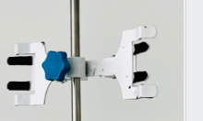
 |  |  |  |  |  |  |  | Cái | 1
 |  |  |  |  |  |  |  | Cái | 1
 |  |  |  |  |  |  |  | Chai/2.5L | 4
 |  |  |  |  |  |  |  | Cái | 2
 |  |  |  |  |  |  |  | Cái | 2
 |  |  |  | 2023 | Trung Quốc | Trung Quốc | Kích Thước : 12.5 × 12.5 × 45 mm. Chiều dài quang học × Chiều rộng quang học: 10mm × 10mm | Cái | 2
 |  |  |  | Cái | 1 |  |  | Cái | 100
 |  |  |  |  |  |  |  | Cái | 1
 |  |  |  |  |  |  |  | Cái | 1
 |  |  |  |  | Đức |  | Vật liệu: Optical Glass, phù hợp cho bước sóng 360–2500 nm. Chiều dài quang học: 10 mm. Kích thước ngoài: 45 x 12.5 x 12.5 mm. Kích thước trong: 4 mm. Dung tích: 1.400 µL. | Cái | 2
 |  |  |  | 2025 | Đức | Merck |  | Hộp | 1
 |  |  |  | 2024 | Đức | Merck | Tấm nhôm TLC, phủ silica gel với chất chỉ thị huỳnh quang F254. Các bản TLC silica gel số lượng 25 kích thước 20x20 cm dùng cho các ứng dụng sắc ký lớp mỏng. | Hộp/25 tờ | 5
 |  |  |  | 2023 | Đức | Isolab | Vật liệu: AISI 304 | Cái | 5
 |  |  |  | 2023 | Đức | Isolab | Vật liệu: AISI 304 | Cái | 10
 |  |  |  | 2025 | Việt Nam | Chemsol | Phần trăm độ tinh khiết: 99.9%. Độ ẩm ≤ 500 ppm. Cặn không bay hơi ≤ 200 ppm | 500ml/chai | 10
 |  |  |  |  |  |  |  | cái | 2
 |  |  |  |  |  |  |  | Tuýp/ 150g | 1
 |  |  |  | 2024 | Trung Quốc | Zhejiang Huili | Vật liệu: Thép không gỉ Kiểu: 3 càng, 02 đầu khóa | Cái | 5
 |  |  |  | 2024 | Trung Quốc | Zhejiang Huili | Vật liệu: Thép không gỉ Dài: 200mm Kiểu: 2 đầu múc tròn | Cái | 10 | 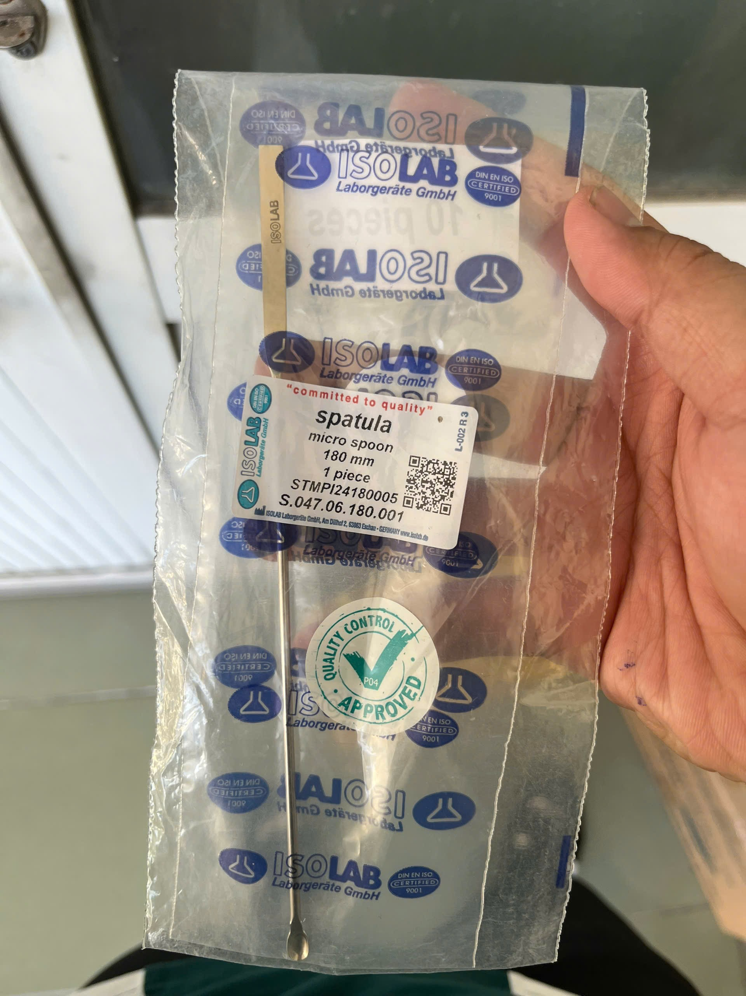
 |  |  |  | 2024 | Việt Nam | Hữu Đạt | Vật liệu: Đế thép sơn tĩnh điện, trụ thép không gỉ Kích thước đế: 150x300 mm Kích thước trụ: 650x10 mm | Cái | 5
 |  |  |  | 2024 | Trung Quốc | Zhejiang Huili | Vật liệu: Silicon Dung tích hút: 2 ml | Cái | 33
 |  |  |  | 2024 | Ý | Flmedical | Đầu típ polypropylene loại từ 100 đến 1000 µl | Gói/ 500 cái | 2
 |  |  |  | 2024 | Ý | Flmedical | Đầu típ màu vàng polypropylene, loại từ 0 đến 200 µl | Gói/ 1000 cái | 2
 |  |  |  | 2024 | Trung Quốc | Zhejiang Huili | Công suất: 1000-1500W Kích thước mặt gia nhiệt: Ø180mm Số vị trí đặt mẫu: 01 | Cái | 2
 |  |  |  | 2024 | Hàn Quốc | DAIHAN Scientific |  | Cái | 2
 |  |  |  |  | Trung Quốc |  |  | Cái | 1
 |  |  |  |  |  |  |  | Cái | 1
 |  |  |  |  |  |  |  | Chai | 1
 |  |  |  |  |  |  |  | Chai | 1
...
 |  |  |  | Năm sản xuất | Xuất xứ (quốc gia, vùng lãnh thổ) | Hãng sản xuất | Cấu hình, tính năng kỹ thuật cơ bản | Đơn vị tính | Khối lượng | Ghi chú
 |  |  |  | 2024 | Đức | Schott | Vật liệu: Thủy tinh boro 3.3 Dung tích:100 ml. | cái | 8
 |  |  |  | 2024 | Đức | Schott | Vật liệu: Thủy tinh boro 3.3 Dung tích:50 ml. | cái | 8
 |  |  |  | 2024 | Malaysia | PA Gloves | găng tay Latex không bột , Không tiệt trùng | Hộp/ 100c | 1
 |  |  |  | 2025 | Trung Quốc | Xilong | Phần trăm độ tinh khiết: ≥ 99.7% . Hàm lượng Cặn sau khi bay hơi ≤0.001 % . Hàm lượng độ ẩm ≤0.3 % . Hàm lượng Methanol ≤0.05 % | 500ml/chai | 10
 |  |  |  | 2024 | Ý | Flmedical | Đầu típ polypropylene loại từ 100 đến 1000 µl | Gói/ 500 cái | 2
 |  |  |  | 2024 | Ý | Flmedical | Đầu típ màu vàng polypropylene, loại từ 0 đến 200 µl | Gói/ 1000 cái | 1
 |  |  |  |  |  |  |  | Chai/ 500mL | 1
 |  |  |  |  |  |  |  | Chai/ 500mL | 1
 |  |  |  | 2024 | Việt Nam | Lifebuoy | Dạng túi 1 kg Ngăn ngừa vi khuẩn lây lan trên da với ion Bạc+ hỗ trợ cùng đề kháng da tự nhiên | Túi/ 1 kg | 1
 |  |  |  |  |  |  |  | Cái | 1
 |  |  |  |  |  |  |  | Cái | 1 | 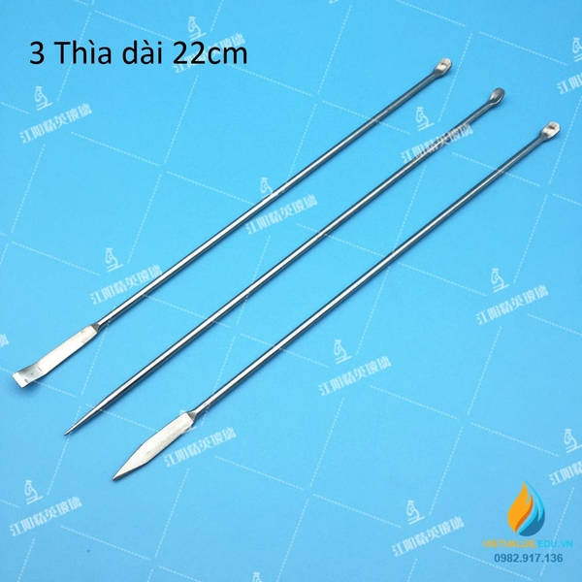
 |  |  |  |  |  |  |  | 500 tờ/ tập | 1
 |  |  |  | 2024 | Ấn Độ | Oxford | Dạng vật lý: Một chất lỏng trong suốt không màu Điểm chớp cháy: 215°C | Lít | 2
 |  |  |  | 2024 | Trung Quốc | Guangdong Guanghua Sci-Tech Co., Ltd. | Phần trăm độ tinh khiết: ≥99,0% Dạng vật chất: Lỏng sánh không màu, không mùi, có vị ngọt ấm, có thể hút ẩm. Chroma, Hazen: ≤10 | Chai/ 500 ml | 5
 |  |  |  | 2024 | Trung Quốc | Hangzhou Special Paper Industry Co., Ltd | Vật liệu: giấy Thang đo pH: 1-14 | Tập/ 80 test | 30
 |  |  |  | 2024 | Việt Nam | Duy Tân | Kích thước: 35 x 35 x 46 cm Vật liệu: PP | Cái | 20
 |  |  |  | 2024 | Việt Nam | Sai Gon Coop | Chổi bông cỏ (hay còn gọi là chổi đót, chổi quét nhà, chổi bông sậy, chổi chít) thuộc dòng chổi cuốn dây kẽm, có bọc nhựa, đầu lót dây nilon màu để làm tay cầm và tạo thẩm mỹ. Kích thước: dài 63cm x rộng 25cm. | Cái | 5
 |  |  |  | 2024 | Việt Nam | Duy Tân | Kích thước: 23 x 28,5 x 68 cm Nhựa PP | Cái | 5
 |  |  |  | 2024 | Việt Nam | Phúc Thịnh | Kích thước bản lau: 60 cm x 14,5 cm Kiểu đế: gọng inox, tấm cài 2 bên đế, cán thằng 150 cm không khớp nối, inox phi 22 mm | Cái | 5
 |  |  |  | 2024 | Trung Quốc | Dongguan Chanli | Vật liệu: nhựa PP Dung tích: 30ml Màu: nâu | Cái | 50
 |  |  |  |  | Trung Quốc | Macklin |  | 500g | 1
...

